Accueil
Create yours...

Français
English
Nederlands

Accueil 2 FR
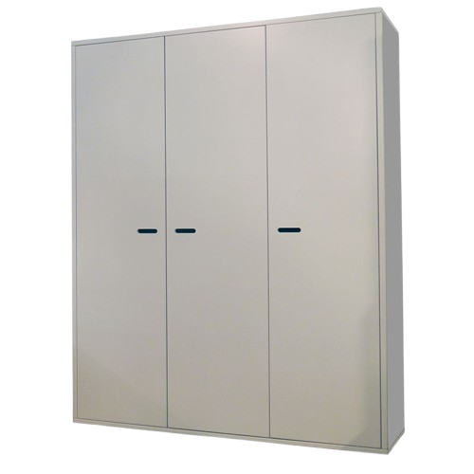
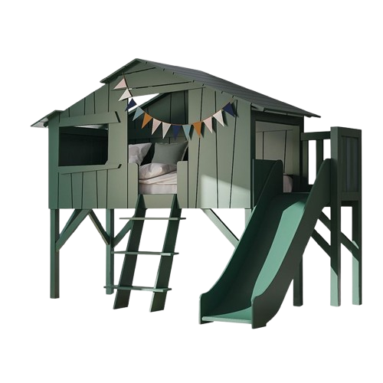
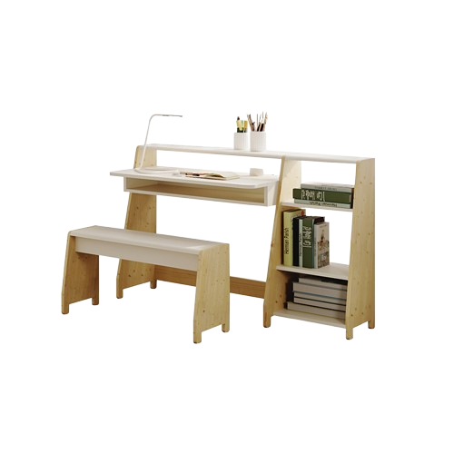
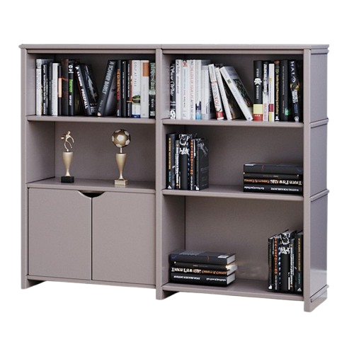
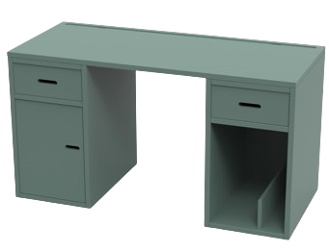
Retour

Choisissez votre configurateur

Armoire
Madavin / Madaket
Bureau
Madaket
Lit Cabane
Collection
Asymetry
Etagère
Basile

Accueil 2 EN
Back

Choose your configurator

Madavin / Madaket's
Wardrobe
Madaket's
Desk
Treehouse Bed
Asymetry's
Collection
Basile's
Shelf

Accueil 2 ND
Vorig

Kies uw configurator

Madavin's Garderobe
Madaket's
Bureau
Boomhut Bed
Asymmetry's collectie
Basile's
Plank

Calcu Bas Fr
 |  | Configurateur étagères Basile

 |  |  |  |  |  |  |  |  |  |  | Schéma de votre étagère Basile
💡 Encodez vos dimensions !
 |  |  |  |  |  |  |  |  |  |  | 10 | #VALUE! | #VALUE! | #VALUE! | #VALUE! | #VALUE! | #VALUE! | #VALUE! | #VALUE! | #VALUE! | #VALUE!
 |  |  |  |  |  |  |  |  |  |  | 9 | #VALUE! | #VALUE! | #VALUE! | #VALUE! | #VALUE! | #VALUE! | #VALUE! | #VALUE! | #VALUE! | #VALUE!
Colonne(s) | 1 | 2 | 3 | 4 | 5 | 6 | 7 | 8 | 9 | 10 | 8 | #VALUE! | #VALUE! | #VALUE! | #VALUE! | #VALUE! | #VALUE! | #VALUE! | #VALUE! | #VALUE! | #VALUE!
Largeur de la colonne (cm) | 53 | 53 | - | - | - | - | - | - | - | - | 7 | #VALUE! | #VALUE! | #VALUE! | #VALUE! | #VALUE! | #VALUE! | #VALUE! | #VALUE! | #VALUE! | #VALUE!
 |  |  |  |  |  |  |  |  |  |  | 6 | #VALUE! | #VALUE! | #VALUE! | #VALUE! | #VALUE! | #VALUE! | #VALUE! | #VALUE! | #VALUE! | #VALUE!
Etage(s) | 1 | 2 | 3 | 4 | 5 | 6 | 7 | 8 | 9 | 10 | 5 | #VALUE! | #VALUE! | #VALUE! | #VALUE! | #VALUE! | #VALUE! | #VALUE! | #VALUE! | #VALUE! | #VALUE!
Hauteur de l'étage (cm) | 36 | 26 | 26 | - | - | - | - | - | - | - | 4 | #VALUE! | #VALUE! | #VALUE! | #VALUE! | #VALUE! | #VALUE! | #VALUE! | #VALUE! | #VALUE! | #VALUE!
 |  |  |  |  |  |  |  |  |  |  | 3 |  |  | #VALUE! | #VALUE! | #VALUE! | #VALUE! | #VALUE! | #VALUE! | #VALUE! | #VALUE!
Hauteur (cm) | 26 | 36 |  |  |  |  |  |  |  |  | 2 |  |  | #VALUE! | #VALUE! | #VALUE! | #VALUE! | #VALUE! | #VALUE! | #VALUE! | #VALUE!
Nombre de caissons portes de 53cm | 0 | 0 |  |  |  |  |  |  |  |  | 1 |  |  | #VALUE! | #VALUE! | #VALUE! | #VALUE! | #VALUE! | #VALUE! | #VALUE! | #VALUE!
Nombre de caissons portes de 73cm | 0 | 0 |  |  |  |  |  |  |  |  |  | 1 | 2 | 3 | 4 | 5 | 6 | 7 | 8 | 9 | 10
Nombre de caissons portes de 93cm | 0 | 1 |  |  |  |  |  |  |  |  | Hauteur : |  | 101.20 |  | Largeur : |  | 114.50 |  | Profondeur : |  |  | 40

Votre prix TVAC | 944.00 €

Retour
Références article à mentionner | BAS | 2x53- |  |  | 2x26- | 1x36
 | BAS POR |  | 1x36x93

Calcu Bas EN
 |  |  | Basile shelf configurator

 |  |  |  |  |  |  |  |  |  |  | Drawing of your Basile shelf
💡 Enter your dimensions !
 |  |  |  |  |  |  |  |  |  |  | 10 | #VALUE! | #VALUE! | #VALUE! | #VALUE! | #VALUE! | #VALUE! | #VALUE! | #VALUE! | #VALUE! | #VALUE!
 |  |  |  |  |  |  |  |  |  |  | 9 | #VALUE! | #VALUE! | #VALUE! | #VALUE! | #VALUE! | #VALUE! | #VALUE! | #VALUE! | #VALUE! | #VALUE!
Column(s) | 1 | 2 | 3 | 4 | 5 | 6 | 7 | 8 | 9 | 10 | 8 | #VALUE! | #VALUE! | #VALUE! | #VALUE! | #VALUE! | #VALUE! | #VALUE! | #VALUE! | #VALUE! | #VALUE!
Column width (cm) | 53 | 53 | - | - | - | - | - | - | - | - | 7 | #VALUE! | #VALUE! | #VALUE! | #VALUE! | #VALUE! | #VALUE! | #VALUE! | #VALUE! | #VALUE! | #VALUE!
 |  |  |  |  |  |  |  |  |  |  | 6 | #VALUE! | #VALUE! | #VALUE! | #VALUE! | #VALUE! | #VALUE! | #VALUE! | #VALUE! | #VALUE! | #VALUE!
Floor(s) | 1 | 2 | 3 | 4 | 5 | 6 | 7 | 8 | 9 | 10 | 5 | #VALUE! | #VALUE! | #VALUE! | #VALUE! | #VALUE! | #VALUE! | #VALUE! | #VALUE! | #VALUE! | #VALUE!
Floor height (cm) | 36 | 26 | 26 | - | - | - | - | - | - | - | 4 | #VALUE! | #VALUE! | #VALUE! | #VALUE! | #VALUE! | #VALUE! | #VALUE! | #VALUE! | #VALUE! | #VALUE!
 |  |  |  |  |  |  |  |  |  |  | 3 |  |  | #VALUE! | #VALUE! | #VALUE! | #VALUE! | #VALUE! | #VALUE! | #VALUE! | #VALUE!
Height (cm) | 26 | 36 |  |  |  |  |  |  |  |  | 2 |  |  | #VALUE! | #VALUE! | #VALUE! | #VALUE! | #VALUE! | #VALUE! | #VALUE! | #VALUE!
Number of 53cm door boxes | 0 | 0 |  |  |  |  |  |  |  |  | 1 |  |  | #VALUE! | #VALUE! | #VALUE! | #VALUE! | #VALUE! | #VALUE! | #VALUE! | #VALUE!
Number of 73cm door boxes | 0 | 0 |  |  |  |  |  |  |  |  |  | 1 | 2 | 3 | 4 | 5 | 6 | 7 | 8 | 9 | 10
Number of 93cm door boxes | 0 | 1 |  |  |  |  |  |  |  |  | Height : |  | 101.20 |  | Width : |  | 114.50 |  | Depth : |  |  | 40

Your price including VAT | 944.00 €

Back
Article references to mention | BAS | 2x53- |  |  | 2x26- | 1x36
 | BAS POR |  | 1x36x93

Calcu Bas ND
 |  |  | Basile-plankenconfigurator

 |  |  |  |  |  |  |  |  |  |  | Tekening van uw Basile-plank
💡 Voer uw afmetingen in !
 |  |  |  |  |  |  |  |  |  |  | 10 | #VALUE! | #VALUE! | #VALUE! | #VALUE! | #VALUE! | #VALUE! | #VALUE! | #VALUE! | #VALUE! | #VALUE!
 |  |  |  |  |  |  |  |  |  |  | 9 | #VALUE! | #VALUE! | #VALUE! | #VALUE! | #VALUE! | #VALUE! | #VALUE! | #VALUE! | #VALUE! | #VALUE!
Kolom(men) | 1 | 2 | 3 | 4 | 5 | 6 | 7 | 8 | 9 | 10 | 8 | #VALUE! | #VALUE! | #VALUE! | #VALUE! | #VALUE! | #VALUE! | #VALUE! | #VALUE! | #VALUE! | #VALUE!
Kolombreedte (cm) | 53 | 53 | - | - | - | - | - | - | - | - | 7 | #VALUE! | #VALUE! | #VALUE! | #VALUE! | #VALUE! | #VALUE! | #VALUE! | #VALUE! | #VALUE! | #VALUE!
 |  |  |  |  |  |  |  |  |  |  | 6 | #VALUE! | #VALUE! | #VALUE! | #VALUE! | #VALUE! | #VALUE! | #VALUE! | #VALUE! | #VALUE! | #VALUE!
Vloer(en) | 1 | 2 | 3 | 4 | 5 | 6 | 7 | 8 | 9 | 10 | 5 | #VALUE! | #VALUE! | #VALUE! | #VALUE! | #VALUE! | #VALUE! | #VALUE! | #VALUE! | #VALUE! | #VALUE!
Vloer hoogte (cm) | 36 | 26 | 26 | - | - | - | - | - | - | - | 4 | #VALUE! | #VALUE! | #VALUE! | #VALUE! | #VALUE! | #VALUE! | #VALUE! | #VALUE! | #VALUE! | #VALUE!
 |  |  |  |  |  |  |  |  |  |  | 3 |  |  | #VALUE! | #VALUE! | #VALUE! | #VALUE! | #VALUE! | #VALUE! | #VALUE! | #VALUE!
Hoogte (cm) | 26 | 36 |  |  |  |  |  |  |  |  | 2 |  |  | #VALUE! | #VALUE! | #VALUE! | #VALUE! | #VALUE! | #VALUE! | #VALUE! | #VALUE!
Aantal deurvakken van 53 cm | 0 | 0 |  |  |  |  |  |  |  |  | 1 |  |  | #VALUE! | #VALUE! | #VALUE! | #VALUE! | #VALUE! | #VALUE! | #VALUE! | #VALUE!
Aantal deurvakken van 73 cm | 0 | 0 |  |  |  |  |  |  |  |  |  | 1 | 2 | 3 | 4 | 5 | 6 | 7 | 8 | 9 | 10
Aantal deurvakken van 93 cm | 0 | 1 |  |  |  |  |  |  |  |  | Hoogte : |  | 101.20 |  | Breedte : |  | 114.50 |  | Diepte : |  |  | 40

Uw prijs TVAC | 944.00 €

Vorig
Te vermelden artikelverwijzingen | BAS | 2x53- |  |  | 2x26- | 1x36
 | BAS POR |  | 1x36x93

Calcu Mad FR
 | Configurateur armoires Madaket et Madavin

💡 Encodez vos dimensions !
 |  | Sur mesure | Nombre de portes
Largeur (entre 30 et 240 cm) | 96 | non | 2
Dimension standard 1p=50 2p=96 3p=143 4p=189 |  |  | 2

Profondeur (entre 40 et 60 cm ) | 55 | non
Dimension standard=55

Hauteur (entre 120 et 240 cm) | 185 | non
Dimension standard=185 |  |  |  | Votre prix

Avec Pied hauteur 15cm ? | Non |  |  | 1,226 €
(Les pieds ajoutent 15cm à la Hauteur -> exemple 185 + 15 = 200cm ext.)
Nombre de tablettes (entre 0 et 16) | 6

Retour
Nombre de penderies | 1
les penderies se fixent sous une tablette

Calcu Mad EN
 | Madaket and Madavin wardrobe configurator

💡 Enter your dimensions !
 |  |  | Bespoke | Number of doors
Width (between 30 and 240 cm) |  | 96 | non | 2
Standard size 1d=50 2d=96 3d=143 4d=189 |  |  |  | 2

Depth (between 40 and 60 cm ) |  | 55 | non
Standard size = 55

Height (between 120 and 240 cm) |  | 185 | non
Standard size = 185 |  |  |  |  | Your price

With foot height 15cm ? |  | Non |  |  | 1,226 €
(The feet add 15cm to the Height -> example 185 + 15 = 200cm ext.)
Number of tablets (between 0 and 16) |  | 6

Back
Number of bars |  | 1
bar is attached under one of the shelf

Calcu Mad ND
 | Madaket en Madavin kastconfigurator

💡 Voer uw afmetingen in !
 |  |  | Speciaal gemaakt | Antaal deuren
Breedte (tussen 30 en 240 cm) |  | 96 | non | 2
Standaard maat 1d=50 2d=96 3d=143 4d=189 |  |  |  | 2

Diepte (tussen 40 en60 cm ) |  | 55 | non
Standaard maat = 55

Hoogte(tussen 120 en 240 cm) |  | 185 | non
Standaard maat = 185 |  |  |  |  | Uw prijs

Met voet hoogte 15cm ? |  | Non |  |  | 1,226 €
(De voeten voegen 15cm toe aan de hoogte -> bijvoorbeeld 185 + 15 = 200 cm ext.)
Aantal tabletten (tussen 0 en 16) |  | 6

Terug
Aantal hang baar |  | 1
hang baar wordt onder een plank bevestigd

Calcu Bur FR
 |  |  | Configurateur bureau Madaket et Madavin

💡 Encodez vos dimensions !

 | Type de tablette | - Choisir - | 1

 | Longueur (60 à 240cm) | 140

 | Longueur retour (si tablette en coin) | - Pas de retour -
 | (60 à 120cm depuis le coin extérieur)

 | Coté du retour | - Pas de retour -

 | Caisson un tiroir + une tablette | 1 | 3

 | Caisson un tiroir | 1 | 4

 | Porte caisson | 1

 | Pied joue | 0 | 6
 |  |  |  | x 1 | x 1 | x 1

Retour
 | Prix TVAC | 1,176 €

Calcu Bur EN
 |  |  | Madaket and Madavin desk configurator

💡 Enter your dimensions !

 | Tablet type | Straight tablet | 1

 | Length (60 to 240cm) | 140

 | Return length (if corner tablet) | - Without return -
 | (60 to 120cm from the outside corner)

 | Return side | - Without return -

 | Column one drawer + one shelf | 1 | 3

 | Column one drawer | 1 | 4

 | Box door | 1

 | Side panel with shelves | 0 | 6

 |  |  |  | x 1 | x 1 | x 1
 | Price TVAC | 1,176 €
Back

Calcu Bur ND
 |  |  | Madaket en Madavin bureauconfigurator

💡 Voer uw afmetingen in !

 | Tablettype | Rechte bureeltablet | 1

 | Lengte (60 tot 240 cm) | 140

 | Retourlengte (indien hoekplank) | - Geen terug -
 | (60 tot 120 cm vanaf de buitenhoek)

 | Terugkeerzijde | - Geen terug -

 | Bureelblok 1 schuif + 1 legplank | 1 | 3

 | bureelblok 1 schuif | 2 | 4

 | Deur voor bureelblok | 1

 | Zijpaneel | 0 | 6
 |  |  |  | x 1 | x 2 | x 1
Terug
 | Prix TVAC | 1,671 €

Données Bur
 | PS: Cellule cachée sur feuille Calcu Bur FR en colonne C
Support | Prix |  |  | Type de tablette | Coté retour | Longueur tablette droite | Prix | Largeur tablette coin FR | Largeur tablette coin EN | Largeur tablette coin ND | Longueur tablette coin | Prix
Caisson 1 tiroir + 1 tablette | 495 |  | Français | - Choisir - | - Pas de retour - | - Choisir - |  | - Pas de retour - | - Without return - | - Geen terug - | - Choisir -
Caisson 1 tiroir | 495 |  |  | Tablette droite | Droite | 60 | 220 | 60 | 60 | 60 | 60 | 400
Porte caisson | 88 |  |  | Tablette en coin 90° | Gauche | 61 | 220 | 61 | 61 | 61 | 61 | 400
Pied joue | 200 |  | Anglais | - Choose - | - Without return - | 62 | 220 | 62 | 62 | 62 | 62 | 400
 |  |  |  | Straight tablet | Right | 63 | 220 | 63 | 63 | 63 | 63 | 400
Nombre de supports | 0 |  |  | Corner tablet 90° | Left | 64 | 220 | 64 | 64 | 64 | 64 | 400
 | 1 |  | NDLS | - Kiezen - | - Geen terug - | 65 | 220 | 65 | 65 | 65 | 65 | 400
 | 2 |  |  | Rechte bureeltablet | Rechts | 66 | 220 | 66 | 66 | 66 | 66 | 400
 | 3 |  |  | Hoek bureeltablet 90° | Links | 67 | 220 | 67 | 67 | 67 | 67 | 400
 |  |  |  |  |  | 68 | 220 | 68 | 68 | 68 | 68 | 400
 |  | FR | EN | ND |  | 69 | 220 | 69 | 69 | 69 | 69 | 400
Calcul prix | Tablettes | 98 | 98 | 98 |  | 70 | 220 | 70 | 70 | 70 | 70 | 400
 | Caisson 1 tiroir + 1 tablette | 495 | 495 | 495 |  | 71 | 220 | 71 | 71 | 71 | 71 | 400
 | Caisson 1 tiroir | 495 | 495 | 990 |  | 72 | 220 | 72 | 72 | 72 | 72 | 400
 | Porte caisson | 88 | 88 | 88 |  | 73 | 220 | 73 | 73 | 73 | 73 | 400
 | Pied joue | 0 | 0 | 0 |  | 74 | 220 | 74 | 74 | 74 | 74 | 400
 | TOTAL | 1176 | 1176 | 1671 |  | 75 | 220 | 75 | 75 | 75 | 75 | 400
 |  |  |  |  |  | 76 | 220 | 76 | 76 | 76 | 76 | 400
 |  |  |  | HOEK BUREELTABLET | hoek bureeltablet | 77 | 220 | 77 | 77 | 77 | 77 | 400
 |  |  |  |  |  | 78 | 220 | 78 | 78 | 78 | 78 | 400
 |  |  |  |  |  | 79 | 220 | 79 | 79 | 79 | 79 | 400 | 1 | 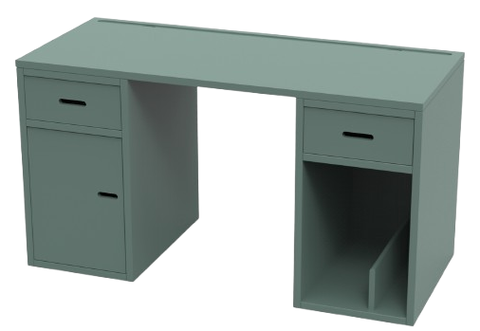
 |  |  |  |  |  | 80 | 220 | 80 | 80 | 80 | 80 | 400 | 2 | 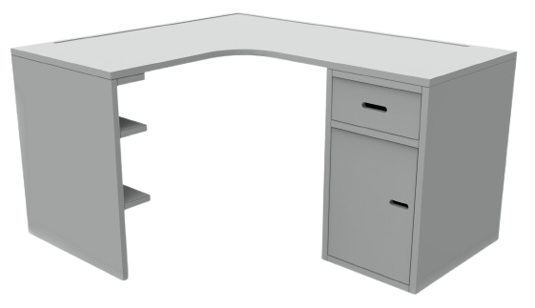
 |  |  |  |  |  | 81 | 220 | 81 | 81 | 81 | 81 | 400 | 3 | 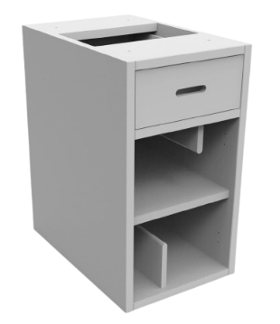
 |  |  |  |  |  | 82 | 220 | 82 | 82 | 82 | 82 | 400 | 4 | 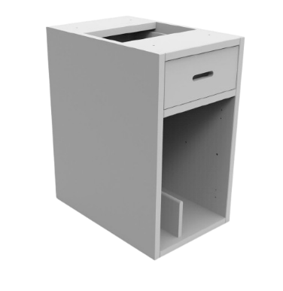
 |  |  |  |  |  | 83 | 220 | 83 | 83 | 83 | 83 | 400 | 5 | 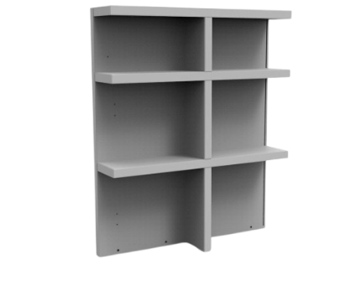
 |  |  |  |  |  | 84 | 220 | 84 | 84 | 84 | 84 | 400 | 6 | 
 |  |  |  |  |  | 85 | 220 | 85 | 85 | 85 | 85 | 400
 |  |  |  |  |  | 86 | 220 | 86 | 86 | 86 | 86 | 400
 |  |  |  |  |  | 87 | 220 | 87 | 87 | 87 | 87 | 400
 |  |  |  |  |  | 88 | 220 | 88 | 88 | 88 | 88 | 400
 |  |  |  |  |  | 89 | 220 | 89 | 89 | 89 | 89 | 400
 |  |  |  |  |  | 90 | 220 | 90 | 90 | 90 | 90 | 400
 |  |  |  |  |  | 91 | 220 | 91 | 91 | 91 | 91 | 400
 |  |  |  |  |  | 92 | 220 | 92 | 92 | 92 | 92 | 400
 |  |  |  |  |  | 93 | 220 | 93 | 93 | 93 | 93 | 400
 |  |  |  |  |  | 94 | 220 | 94 | 94 | 94 | 94 | 400
 |  |  |  |  |  | 95 | 220 | 95 | 95 | 95 | 95 | 400
 |  |  |  |  |  | 96 | 220 | 96 | 96 | 96 | 96 | 400
 |  |  |  |  |  | 97 | 220 | 97 | 97 | 97 | 97 | 400
 |  |  |  |  |  | 98 | 220 | 98 | 98 | 98 | 98 | 400
 |  |  |  |  |  | 99 | 220 | 99 | 99 | 99 | 99 | 400
 |  |  |  |  |  | 100 | 220 | 100 | 100 | 100 | 100 | 400
 |  |  |  |  |  | 101 | 220 | 101 | 101 | 101 | 101 | 400
 |  |  |  |  |  | 102 | 220 | 102 | 102 | 102 | 102 | 400
 |  |  |  |  |  | 103 | 220 | 103 | 103 | 103 | 103 | 400
 |  |  |  |  |  | 104 | 220 | 104 | 104 | 104 | 104 | 400
 |  |  |  |  |  | 105 | 220 | 105 | 105 | 105 | 105 | 400
 |  |  |  |  |  | 106 | 220 | 106 | 106 | 106 | 106 | 400
 |  |  |  |  |  | 107 | 220 | 107 | 107 | 107 | 107 | 400
 |  |  |  |  |  | 108 | 220 | 108 | 108 | 108 | 108 | 400
 |  |  |  |  |  | 109 | 220 | 109 | 109 | 109 | 109 | 400
 |  |  |  |  |  | 110 | 220 | 110 | 110 | 110 | 110 | 400
 |  |  |  |  |  | 111 | 220 | 111 | 111 | 111 | 111 | 400
 |  |  |  |  |  | 112 | 220 | 112 | 112 | 112 | 112 | 400
 |  |  |  |  |  | 113 | 220 | 113 | 113 | 113 | 113 | 400
 |  |  |  |  |  | 114 | 220 | 114 | 114 | 114 | 114 | 400
 |  |  |  |  |  | 115 | 220 | 115 | 115 | 115 | 115 | 400
 |  |  |  |  |  | 116 | 220 | 116 | 116 | 116 | 116 | 400
 |  |  |  |  |  | 117 | 220 | 117 | 117 | 117 | 117 | 400
 |  |  |  |  |  | 118 | 220 | 118 | 118 | 118 | 118 | 400
 |  |  |  |  |  | 119 | 220 | 119 | 119 | 119 | 119 | 400
 |  |  |  |  |  | 120 | 220 | 120 | 120 | 120 | 120 | 400
 |  |  |  |  |  | 121 | 297 |  |  |  | 121 | 514
 |  |  |  |  |  | 122 | 297 |  |  |  | 122 | 514
 |  |  |  |  |  | 123 | 297 |  |  |  | 123 | 514
 |  |  |  |  |  | 124 | 297 |  |  |  | 124 | 514
 |  |  |  |  |  | 125 | 297 |  |  |  | 125 | 514
 |  |  |  |  |  | 126 | 297 |  |  |  | 126 | 514
 |  |  |  |  |  | 127 | 297 |  |  |  | 127 | 514
 |  |  |  |  |  | 128 | 297 |  |  |  | 128 | 514
 |  |  |  |  |  | 129 | 297 |  |  |  | 129 | 514
 |  |  |  |  |  | 130 | 297 |  |  |  | 130 | 514
 |  |  |  |  |  | 131 | 297 |  |  |  | 131 | 514
 |  |  |  |  |  | 132 | 297 |  |  |  | 132 | 514
 |  |  |  |  |  | 133 | 297 |  |  |  | 133 | 514
 |  |  |  |  |  | 134 | 297 |  |  |  | 134 | 514
 |  |  |  |  |  | 135 | 297 |  |  |  | 135 | 514
 |  |  |  |  |  | 136 | 297 |  |  |  | 136 | 514
 |  |  |  |  |  | 137 | 297 |  |  |  | 137 | 514
 |  |  |  |  |  | 138 | 297 |  |  |  | 138 | 514
 |  |  |  |  |  | 139 | 297 |  |  |  | 139 | 514
 |  |  |  |  | Pour prix dim standard | 140 | 98 |  |  |  | 140 | 514
 |  |  |  |  |  | 141 | 297 |  |  |  | 141 | 514
 |  |  |  |  |  | 142 | 297 |  |  |  | 142 | 514
 |  |  |  |  |  | 143 | 297 |  |  |  | 143 | 514
 |  |  |  |  |  | 144 | 297 |  |  |  | 144 | 514
 |  |  |  |  |  | 145 | 297 |  |  |  | 145 | 514
 |  |  |  |  |  | 146 | 297 |  |  |  | 146 | 514
 |  |  |  |  |  | 147 | 297 |  |  |  | 147 | 514
 |  |  |  |  |  | 148 | 297 |  |  |  | 148 | 514
 |  |  |  |  |  | 149 | 297 |  |  |  | 149 | 514
 |  |  |  |  |  | 150 | 297 |  |  |  | 150 | 514
 |  |  |  |  |  | 151 | 297 |  |  |  | 151 | 514
 |  |  |  |  |  | 152 | 297 |  |  |  | 152 | 514
 |  |  |  |  |  | 153 | 297 |  |  |  | 153 | 514
 |  |  |  |  |  | 154 | 297 |  |  |  | 154 | 514
 |  |  |  |  |  | 155 | 297 |  |  |  | 155 | 514
 |  |  |  |  |  | 156 | 297 |  |  |  | 156 | 514
 |  |  |  |  |  | 157 | 297 |  |  |  | 157 | 514
 |  |  |  |  |  | 158 | 297 |  |  |  | 158 | 514
 |  |  |  |  |  | 159 | 297 |  |  |  | 159 | 514
 |  |  |  |  |  | 160 | 297 |  |  |  | 160 | 514
 |  |  |  |  |  | 161 | 297 |  |  |  | 161 | 514
 |  |  |  |  |  | 162 | 297 |  |  |  | 162 | 514
 |  |  |  |  |  | 163 | 297 |  |  |  | 163 | 514
 |  |  |  |  |  | 164 | 297 |  |  |  | 164 | 514
 |  |  |  |  |  | 165 | 297 |  |  |  | 165 | 514
 |  |  |  |  |  | 166 | 297 |  |  |  | 166 | 514
 |  |  |  |  |  | 167 | 297 |  |  |  | 167 | 514
 |  |  |  |  |  | 168 | 297 |  |  |  | 168 | 514
 |  |  |  |  |  | 169 | 297 |  |  |  | 169 | 514
 |  |  |  |  |  | 170 | 297 |  |  |  | 170 | 514
 |  |  |  |  |  | 171 | 297 |  |  |  | 171 | 514
 |  |  |  |  |  | 172 | 297 |  |  |  | 172 | 514
 |  |  |  |  |  | 173 | 297 |  |  |  | 173 | 514
 |  |  |  |  |  | 174 | 297 |  |  |  | 174 | 514
 |  |  |  |  |  | 175 | 297 |  |  |  | 175 | 514
 |  |  |  |  |  | 176 | 297 |  |  |  | 176 | 514
 |  |  |  |  |  | 177 | 297 |  |  |  | 177 | 514
 |  |  |  |  |  | 178 | 297 |  |  |  | 178 | 514
 |  |  |  |  |  | 179 | 297 |  |  |  | 179 | 514
 |  |  |  |  |  | 180 | 297 |  |  |  | 180 | 514
 |  |  |  |  |  | 181 | 356 |  |  |  | 181 | 604
 |  |  |  |  |  | 182 | 356 |  |  |  | 182 | 604
 |  |  |  |  |  | 183 | 356 |  |  |  | 183 | 604
 |  |  |  |  |  | 184 | 356 |  |  |  | 184 | 604
 |  |  |  |  |  | 185 | 356 |  |  |  | 185 | 604
 |  |  |  |  |  | 186 | 356 |  |  |  | 186 | 604
 |  |  |  |  |  | 187 | 356 |  |  |  | 187 | 604
 |  |  |  |  |  | 188 | 356 |  |  |  | 188 | 604
 |  |  |  |  |  | 189 | 356 |  |  |  | 189 | 604
 |  |  |  |  |  | 190 | 356 |  |  |  | 190 | 604
 |  |  |  |  |  | 191 | 356 |  |  |  | 191 | 604
 |  |  |  |  |  | 192 | 356 |  |  |  | 192 | 604
 |  |  |  |  |  | 193 | 356 |  |  |  | 193 | 604
 |  |  |  |  |  | 194 | 356 |  |  |  | 194 | 604
 |  |  |  |  |  | 195 | 356 |  |  |  | 195 | 604
 |  |  |  |  |  | 196 | 356 |  |  |  | 196 | 604
 |  |  |  |  |  | 197 | 356 |  |  |  | 197 | 604
 |  |  |  |  |  | 198 | 356 |  |  |  | 198 | 604
 |  |  |  |  |  | 199 | 356 |  |  |  | 199 | 604
 |  |  |  |  |  | 200 | 356 |  |  |  | 200 | 604
 |  |  |  |  |  | 201 | 356 |  |  |  | 201 | 604
 |  |  |  |  |  | 202 | 356 |  |  |  | 202 | 604
 |  |  |  |  |  | 203 | 356 |  |  |  | 203 | 604
 |  |  |  |  |  | 204 | 356 |  |  |  | 204 | 604
 |  |  |  |  |  | 205 | 356 |  |  |  | 205 | 604
 |  |  |  |  |  | 206 | 356 |  |  |  | 206 | 604
 |  |  |  |  |  | 207 | 356 |  |  |  | 207 | 604
 |  |  |  |  |  | 208 | 356 |  |  |  | 208 | 604
 |  |  |  |  |  | 209 | 356 |  |  |  | 209 | 604
 |  |  |  |  |  | 210 | 356 |  |  |  | 210 | 604
 |  |  |  |  |  | 211 | 356 |  |  |  | 211 | 604
 |  |  |  |  |  | 212 | 356 |  |  |  | 212 | 604
 |  |  |  |  |  | 213 | 356 |  |  |  | 213 | 604
 |  |  |  |  |  | 214 | 356 |  |  |  | 214 | 604
 |  |  |  |  |  | 215 | 356 |  |  |  | 215 | 604
 |  |  |  |  |  | 216 | 356 |  |  |  | 216 | 604
 |  |  |  |  |  | 217 | 356 |  |  |  | 217 | 604
 |  |  |  |  |  | 218 | 356 |  |  |  | 218 | 604
 |  |  |  |  |  | 219 | 356 |  |  |  | 219 | 604
 |  |  |  |  |  | 220 | 356 |  |  |  | 220 | 604
 |  |  |  |  |  | 221 | 356 |  |  |  | 221 | 604
 |  |  |  |  |  | 222 | 356 |  |  |  | 222 | 604
 |  |  |  |  |  | 223 | 356 |  |  |  | 223 | 604
 |  |  |  |  |  | 224 | 356 |  |  |  | 224 | 604
 |  |  |  |  |  | 225 | 356 |  |  |  | 225 | 604
 |  |  |  |  |  | 226 | 356 |  |  |  | 226 | 604
 |  |  |  |  |  | 227 | 356 |  |  |  | 227 | 604
 |  |  |  |  |  | 228 | 356 |  |  |  | 228 | 604
 |  |  |  |  |  | 229 | 356 |  |  |  | 229 | 604
 |  |  |  |  |  | 230 | 356 |  |  |  | 230 | 604
 |  |  |  |  |  | 231 | 356 |  |  |  | 231 | 604
 |  |  |  |  |  | 232 | 356 |  |  |  | 232 | 604
 |  |  |  |  |  | 233 | 356 |  |  |  | 233 | 604
 |  |  |  |  |  | 234 | 356 |  |  |  | 234 | 604
 |  |  |  |  |  | 235 | 356 |  |  |  | 235 | 604
 |  |  |  |  |  | 236 | 356 |  |  |  | 236 | 604
 |  |  |  |  |  | 237 | 356 |  |  |  | 237 | 604
 |  |  |  |  |  | 238 | 356 |  |  |  | 238 | 604
 |  |  |  |  |  | 239 | 356 |  |  |  | 239 | 604
 |  |  |  |  |  | 240 | 356 |  |  |  | 240 | 604

